Estadísticas
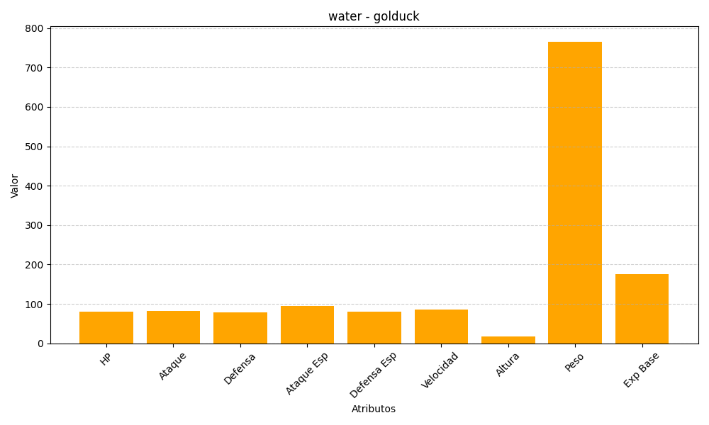
ID | Nombre | Tipo | HP | Ataque | Defensa | Ataque Especial | Defensa Especial | Velocidad | Altura | Peso | Experiencia Base
55 | golduck | water | 80 | 82 | 78 | 95 | 80 | 85 | 17 | 766 | 175

